Planilha1
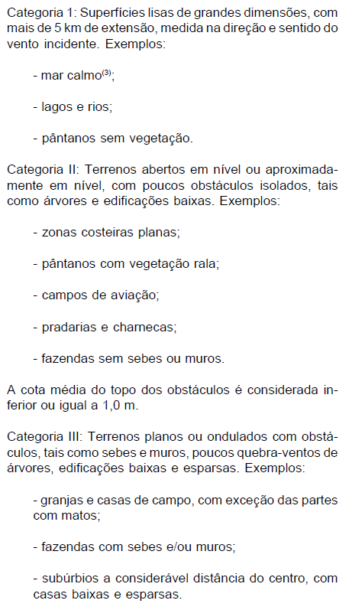
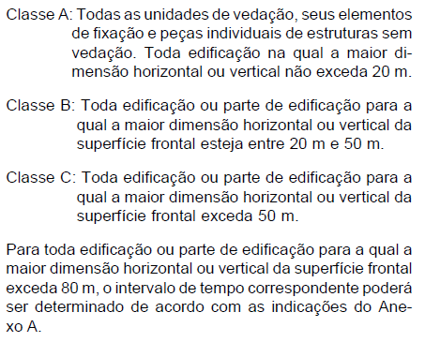
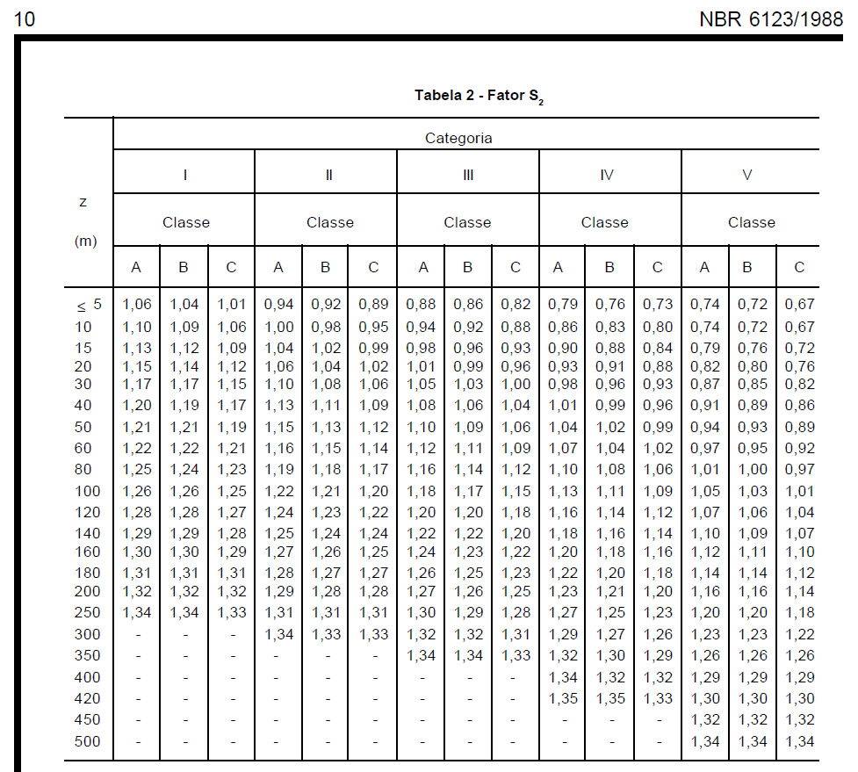
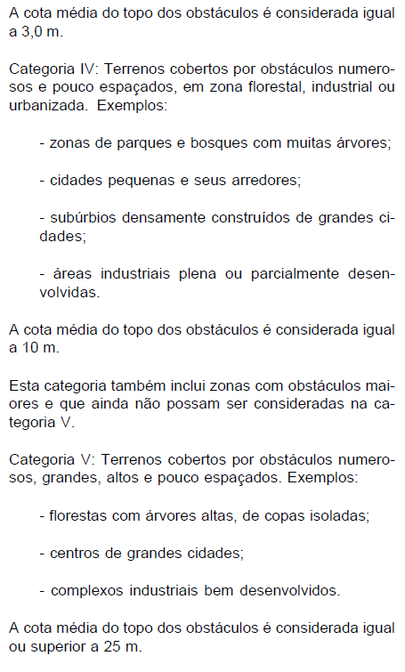
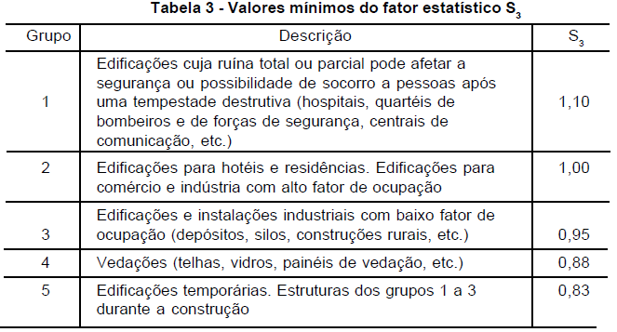
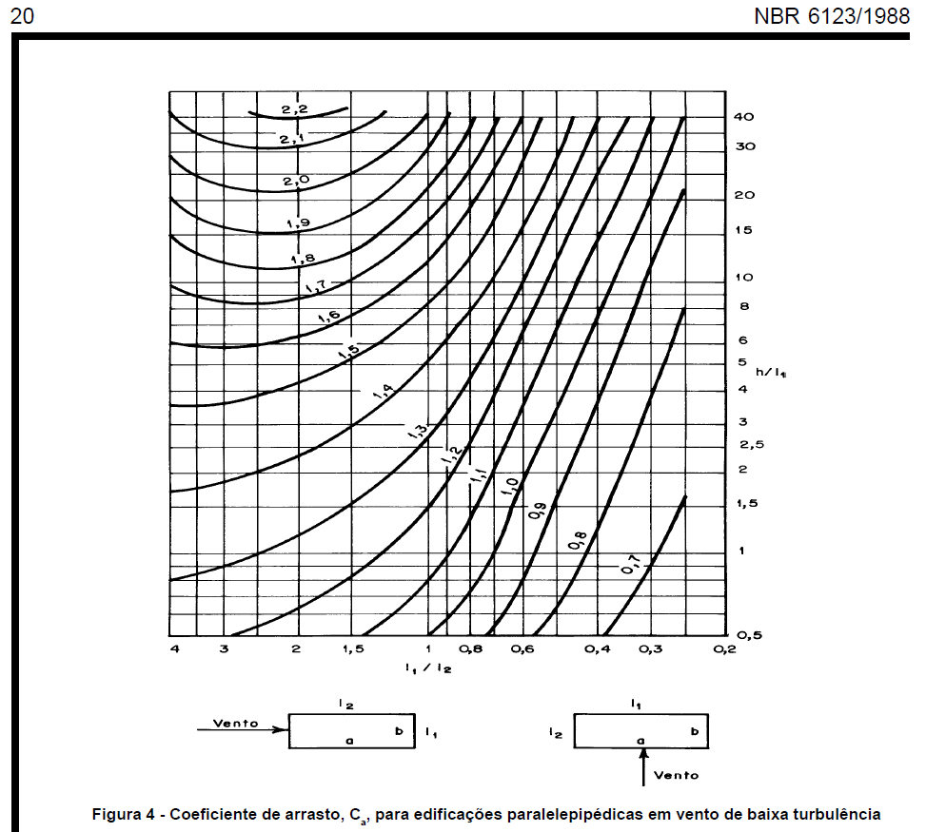
Roteiro para cálculo dos esforços devidos ao vento em pequenos edifícios - simplificação baseada na NBR 6123/1988
1 | Obter velocidade básica do vento V0 pelas isopletas
 | V0 | 45 | m/s
2 | Calcular S1 - topografia
 | z | 16.2 | m
 | d | 120 | m
 | Terreno plano ou fracamente acidentado?
 | S1 final | 1.000
 | Vale profundo protegido por todos os lados?
 | S1 final | 0.900
 | Talude ou morro?
 | ϴ ≤ 3°?
 | S1 0/3 | 1.000
 | 3°<ϴ<6°? |  |  | S1 3° | S1 6° | ϴ (°) | S1 interpolado
 | S1 3/6 | interpolar |  | 1.000 | 1.124 |  | 0.876 | ≥1
 | 6°≤ϴ≤17°?
 | ϴ (°)
 | S1 6/17 | 0.876 | ≥1
 | 17°<ϴ<45°? |  |  | S1 17° | S1 45° | ϴ (°) | S1 interpolado
 | S1 3/6 | interpolar |  | 1.589 | 1.733 | 18 | 1.594 | ≥1
 | ϴ≥45°?
 | S1 45+ | 1.733 | ≥1
 | S1 crista | 1.594 | ≥1 (transcrever)
 | na crista ou abaixo da crista? |  |  | S1 pé | S1 crista | d total | posição | S1 interpolado
 | S1 abaixo | interpolar |  | 1.000 | 1.594 | 120.00 | 84.00 | 1.416 | ≥1
 | S1 final | 1.416 | ≥1 (transcrever)
3 | Calcular S2 - rugosidade
 | Categoria | III | I a V | função da rugosidade do entorno (pg. 8 da norma)
 | Classe | A | A a C | função do tamanho considerado (pg. 8 da norma)
 | altura z | 16.2 | m
 | S2 | 1.000 |  | verificar na tabela pg 10 da norma
4 | Calcular S3 - estatístico
 | S3 | 1.100 |  | Tabela 3 da norma
5 | Calcular a velocidade característica do vento Vk = V0 * S1 * S2 * S3
 | Vk | 70.09 | m/s
6 | Calcular a pressão dinâmica do vento q = 0,613 * Vk^2
 | q | 3,011.60 | N/m²
7 | Para elementos da edificação e suas fixações (telhas, vidros, esquadrias, painéis etc.) considerar S3 reduzido
8 | Para partes da estrutura (telhados, paredes etc.) considerar S3 reduzido
9 | Para a edificação como um todo, calcular a força considerando coeficiente de arrasto sobre sua "área de sombra" F = Ca * q * A
 | Direção 1
 | l1 | 15.45
 | l2 | 19.00
 | l1/l2 | 0.81
 | h | 16.20
 | h/l1 | 1.05
 | Ca | 1.08 |  | ver no ábaco pg 20 da norma
 | q | 3,011.60 | N/m² | pressão dinâmica do vento |  |  |  |  |  | Para a janela
 | A | 250.29 | m² | "Área de sombra" |  |  |  |  |  | Alterar S3 para 0,88
 | F | 814.08 | kN |  |  |  |  |  |  | Resulta:
 | Direção 2 |  |  |  |  |  |  |  |  | Vk | 56.07 | m/2
 | l1 | 19.00 |  |  |  |  |  |  |  | q | 1,927.42 | N/m²
 | l2 | 15.45 |  |  |  |  |  |  |  | Área | 5.04 | m²
 | l1/l2 | 1.23 |  |  |  |  |  |  |  | Força | 9,714.20 | N
 | h | 16.20
 | h/l1 | 0.85
 | Ca | 1.15 |  | ver no ábaco pg 20 da norma
 | q | 3,011.60 | N/m² | pressão dinâmica do vento
 | A | 307.80 | m² | "Área de sombra"
 | F | 1,066.02 | kN

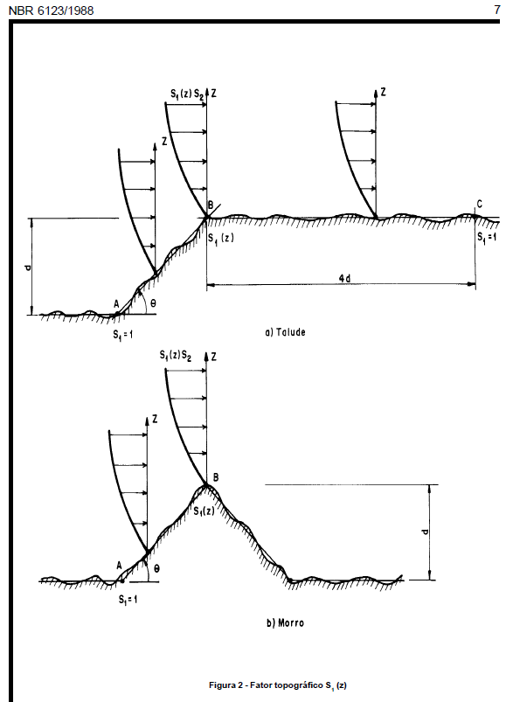
 | Isopletas da velocidade básica V0 |  |  |  |  |  |  | pressão dinâmica q |  |  |  | Fator topográfico S1
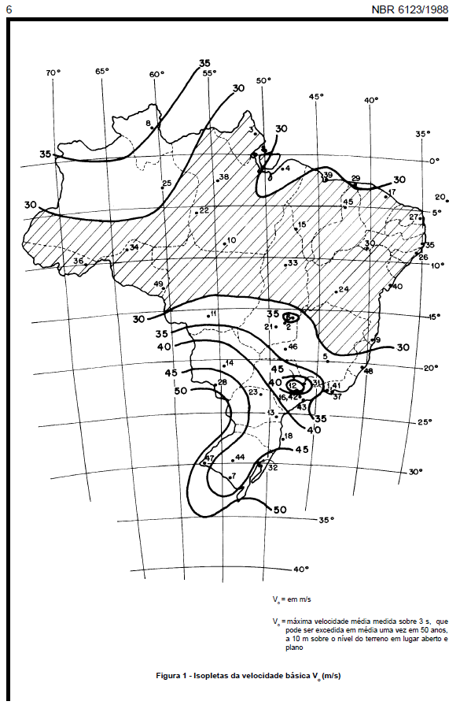
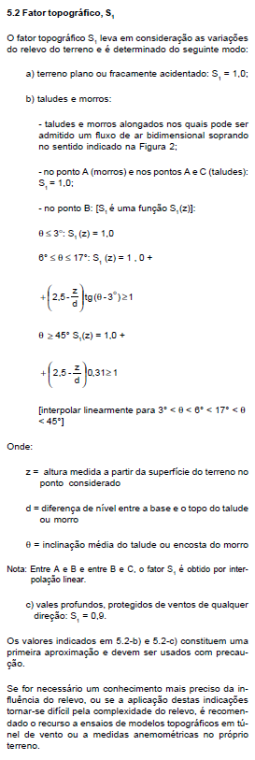
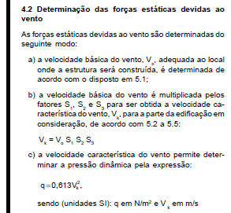

 | Categoria |  |  |  |  |  |  | Classe |  |  |  |  | Fator S2

